Macrosettori
 |  |  |  |  |  |  |  |  |  |  | NB: NON SI POSSONO CONFRONTARE I VALORI DEL PIEMONTE NORD CON I REPORT PRECEDENTI

PIEMONTE NORD
...
 |  |  |  |  |  |  |  |  |  |  | Consistenza
Industria |  | Terziario |  | Altro
1° sem. 2023 | Comp. % | 1° sem. 2023 | Comp. % | 1° sem. 2023 | Comp. % |  |  |  |  |  |  | Agricoltura | Industria | Terziario | Altro
120,033 | 25.1% | 303,640 | 63.5% | 1,647 | 0.3% |  |  |  |  |  | Piemonte Nord | 6,798 | 22,916 | 54,183 | 248
22,916 | 27.2% | 54,183 | 64.4% | 248 | 0.3%
...
4,836 | 27.0% | 11,567 | 64.6% | 52 | 0.3%
9,430 | 27.6% | 22,374 | 65.4% | 93 | 0.3%
4,119 | 27.7% | 9,945 | 66.8% | 44 | 0.3%
4,531 | 26.4% | 10,297 | 60.0% | 59 | 0.3%
...
 |  | Industria |  |  | Terziario |  |  | Altro
Var. ass. 22-23 | Var. % 22-23 | 1° sem. 2023 | Var. ass. 22-23 | Var. % 22-23 | 1° sem. 2023 | Var. ass. 22-23 | Var. % 22-23 | 1° sem. 2023 | Var. ass. 22-23 | Var. % 22-23
-693 | -1.3% | 120,033 | 259 | 0.2% | 303,640 | 707 | 0.23% | 1,647 | 152 | 10.2%
-54 | -0.8% | 22,916 | 5 | 0.02% | 54,183 | 159 | 0.3% | 248 | 23 | 10.2%
...
-20 | -1.4% | 4,836 | -26 | -0.5% | 11,567 | -22 | -0.2% | 52 | 2 | 4.0%
6 | 0.3% | 9,430 | 30 | 0.3% | 22,374 | 106 | 0.5% | 93 | 12 | 14.8%
-6 | -0.8% | 4,119 | 0 | - | 9,945 | 69 | 0.7% | 44 | 3 | 7.3%
-34 | -1.5% | 4,531 | 1 | 0.02% | 10,297 | 6 | 0.1% | 59 | 6 | 11.3%
...
REGIONE
 | Agricoltura | Industria | Terziario
2019 | 100 | 100 | 100
2020 | 99 | 100 | 100
2021 | 98 | 101 | 101
2022 | 97 | 101 | 101
1° sem. 2023 | 95 | 102 | 102
1° sem. 2023 | Var. ass. 19-23 | Var. % 19-23
53,004 | -2,501 | -4.5%
120,033 | 1,922 | 1.6%
303,640 | 4,552 | 1.5%
1,647 | 609 | 58.7%
478,324 | 4,582 | 1.0%
...
1° sem. 2023
95
102
102

PIEMONTE NORD
 | Agricoltura | Industria | Terziario
2019 | 100 | 100 | 100
2020 | 99 | 99 | 100
2021 | 99 | 99 | 100
2022 | 97 | 97 | 99
1° sem. 2023 | 97 | 97 | 99
...
1° sem. 2023 | Var. ass. 19-23 | Var. % 19-23
6,798 | -245 | -3.5%
22,916 | -706 | -3.0%
54,183 | -284 | -0.5%
248 | 102 | 69.9%
84,145 | -1,133 | -1.3%
...
1° sem. 2023
97
97
99

BIELLA
 | Agricoltura | Industria | Terziario
2019 | 100 | 100 | 100
2020 | 99 | 99 | 99
2021 | 99 | 97 | 99
2022 | 96 | 93 | 97
1° sem. 2023 | 95 | 92 | 97
...
1° sem. 2023 | Var. ass. 19-23 | Var. % 19-23
1,461 | -75 | -4.9%
4,836 | -402 | -7.7%
11,567 | -339 | -2.8%
52 | 6 | 13.0%
17,916 | -810 | -4.3%
...
1° sem. 2023
95
92
97

NOVARA
 | Agricoltura | Industria | Terziario
2019 | 100 | 100 | 100
2020 | 99 | 99 | 100
2021 | 100 | 100 | 101
2022 | 99 | 100 | 101
1° sem. 2023 | 99 | 100 | 101
...
1° sem. 2023 | Var. ass. 19-23 | Var. % 19-23
2,302 | -21 | -0.9%
9,430 | 44 | 0.5%
22,374 | 324 | 1.5%
93 | 46 | 97.9%
34,199 | 393 | 1.2%
...
1° sem. 2023
99
100
101

VERBANO CUSIO OSSOLA
 | Agricoltura | Industria | Terziario
2019 | 100 | 100 | 100
2020 | 99 | 99 | 100
2021 | 100 | 97 | 100
2022 | 97 | 96 | 99
1° sem. 2023 | 97 | 96 | 100
...
1° sem. 2023 | Var. ass. 19-23 | Var. % 19-23
773 | -27 | -3.4%
4,119 | -157 | -3.7%
9,945 | 7 | 0.1%
44 | 26 | 144.4%
14,881 | -151 | -1.0%
...
1° sem. 2023
97
96
100
...
VERCELLI
 | Agricoltura | Industria | Terziario
2019 | 100 | 100 | 100
2020 | 99 | 100 | 99
2021 | 98 | 100 | 99
2022 | 96 | 96 | 97
1° sem. 2023 | 95 | 96 | 97
1° sem. 2023 | Var. ass. 19-23 | Var. % 19-23
2,262 | -122 | -5.1%
4,531 | -191 | -4.0%
10,297 | -276 | -2.6%
59 | 24 | 68.6%
17,149 | -565 | -3.2%
...
1° sem. 2023
95
96
97

1. Settori
 |  |  |  |  |  |  |  | NB: NON SI POSSONO CONFRONTARE I VALORI DEL PIEMONTE NORD CON I REPORT PRECEDENTI

PIEMONTE NORD
 | Piemonte Nord
Commercio | 21,282
Turismo | 8,888
Servizi | 24,013
...
 |  |  |  |  |  |  |  | Consistenza
Turismo |  | Servizi
1° sem. 2023 | Comp. % | 1° sem. 2023 | Comp. % |  |  |  |  |  | Commercio | Turismo | Servizi
43,370 | 14.3% | 143,395 | 47.2% |  |  |  |  | Piemonte Nord | 21,282 | 8,888 | 24,013
8,888 | 16.4% | 24,013 | 44.3%
...
1,540 | 13.3% | 5,595 | 48.4%
3,350 | 15.0% | 10,502 | 46.9%
2,386 | 24.0% | 3,769 | 37.9%
1,612 | 15.7% | 4,147 | 40.3%
...
 |  | Turismo |  |  | Servizi
Var. ass. 22-23 | Var. % 22-23 | 1° sem. 2023 | Var. ass. 22-23 | Var. % 22-23 | 1° sem. 2023 | Var. ass. 22-23 | Var. % 22-23
-728 | -0.6% | 43,370 | 172 | 0.4% | 143,395 | 1,263 | 0.9%
-121 | -0.6% | 8,888 | 98 | 1.1% | 24,013 | 182 | 0.8%
...
-35 | -0.8% | 1,540 | 9 | 0.6% | 5,595 | 4 | 0.1%
-17 | -0.2% | 3,350 | 39 | 1.2% | 10,502 | 84 | 0.8%
-29 | -0.8% | 2,386 | 48 | 2.1% | 3,769 | 50 | 1.3%
-40 | -0.9% | 1,612 | 2 | 0.1% | 4,147 | 44 | 1.1%
...
REGIONE
 | Commercio | Turismo | Servizi
2019 | 100 | 100 | 100
2020 | 99 | 101 | 101
2021 | 99 | 102 | 103
2022 | 98 | 102 | 104
1° sem. 2023 | 97 | 102 | 105
1° sem. 2023 | Var. ass. 19-23 | Var. % 19-23
116,875 | -3,165 | -2.6%
43,370 | 874 | 2.1%
143,395 | 6,843 | 5.0%
303,640 | 4,552 | 1.5%
...
1° sem. 2023
97
102
105

PIEMONTE NORD
 | Commercio | Turismo | Servizi
2019 | 100 | 100 | 100
2020 | 99 | 100 | 100
2021 | 98 | 101 | 102
2022 | 96 | 100 | 102
1° sem. 2023 | 95 | 101 | 103
...
1° sem. 2023 | Var. ass. 19-23 | Var. % 19-23
21,282 | -1,062 | -4.8%
8,888 | 79 | 0.9%
24,013 | 699 | 3.0%
54,183 | -284 | -0.5%
...
1° sem. 2023
95
101
103

BIELLA
 | Commercio | Turismo | Servizi
2019 | 100 | 100 | 100
2020 | 98 | 101 | 99
2021 | 97 | 101 | 100
2022 | 94 | 99 | 100
1° sem. 2023 | 93 | 100 | 100
...
1° sem. 2023 | Var. ass. 19-23 | Var. % 19-23
4,432 | -311 | -6.6%
1,540 | -7 | -0.5%
5,595 | -21 | -0.4%
11,567 | -339 | -2.8%
...
1° sem. 2023
93
100
100

NOVARA
 | Commercio | Turismo | Servizi
2019 | 100 | 100 | 100
2020 | 99 | 100 | 101
2021 | 99 | 101 | 102
2022 | 97 | 101 | 104
1° sem. 2023 | 97 | 102 | 105
...
1° sem. 2023 | Var. ass. 19-23 | Var. % 19-23
8,522 | -239 | -2.7%
3,350 | 78 | 2.4%
10,502 | 485 | 4.8%
22,374 | 324 | 1.5%
...
1° sem. 2023
97
102
105

VERBANO CUSIO OSSOLA
 | Commercio | Turismo | Servizi
2019 | 100 | 100 | 100
2020 | 98 | 100 | 101
2021 | 98 | 101 | 102
2022 | 96 | 100 | 103
1° sem. 2023 | 95 | 102 | 104
...
1° sem. 2023 | Var. ass. 19-23 | Var. % 19-23
3,790 | -203 | -5.1%
2,386 | 52 | 2.2%
3,769 | 158 | 4.4%
9,945 | 7 | 0.1%
...
1° sem. 2023
95
102
104
...
VERCELLI
 | Commercio | Turismo | Servizi
2019 | 100 | 100 | 100
2020 | 99 | 100 | 100
2021 | 97 | 99 | 101
2022 | 94 | 97 | 101
1° sem. 2023 | 94 | 97 | 102
1° sem. 2023 | Var. ass. 19-23 | Var. % 19-23
4,538 | -309 | -6.4%
1,612 | -44 | -2.7%
4,147 | 77 | 1.9%
10,297 | -276 | -2.6%
...
1° sem. 2023
94
97
102

1. Tipologie
 |  |  |  |  |  |  |  | NB: NON SI POSSONO CONFRONTARE I VALORI DEL PIEMONTE NORD CON I REPORT PRECEDENTI

PIEMONTE NORD
 | Piemonte Nord
Sedi principali | 40,562
UL secondarie con sede IP | 6,407
UL secondarie con sede FP | 7,214
...
 |  |  |  |  |  |  |  | Consistenza
UL secondarie con sede in provincia |  | UL secondarie con sede fuori provincia
1° sem. 2023 | Comp. % | 1° sem. 2023 | Comp. % |  |  |  |  |  | Sedi principali | UL secondarie con sede IP | UL secondarie con sede FP
43,162 | 14.2% | 26,795 | 8.8% |  |  |  |  | Piemonte Nord | 40,562 | 6,407 | 7,214
6,407 | 11.8% | 7,214 | 13.3%
...
1,368 | 11.8% | 1,228 | 10.6%
2,491 | 11.1% | 3,303 | 14.8%
1,465 | 14.7% | 1,210 | 12.2%
1,083 | 10.5% | 1,473 | 14.3%
...
 |  | UL secondarie con sede in provincia |  |  | UL secondarie con sede fuori provincia
Var. ass. 22-23 | Var. % 22-23 | 1° sem. 2023 | Var. ass. 22-23 | Var. % 22-23 | 1° sem. 2023 | Var. ass. 22-23 | Var. % 22-23
72 | 0.0% | 43,162 | 248 | 0.6% | 26,795 | 387 | 1.5%
25 | 0.1% | 6,407 | 50 | 0.8% | 7,214 | 84 | 1.2%
...
-52 | -0.6% | 1,368 | 15 | 1.1% | 1,228 | 15 | 1.2%
53 | 0.3% | 2,491 | 10 | 0.4% | 3,303 | 43 | 1.3%
27 | 0.4% | 1,465 | 26 | 1.8% | 1,210 | 16 | 1.3%
-3 | 0.0% | 1,083 | -1 | -0.1% | 1,473 | 10 | 0.7%
...
REGIONE
 | Sedi principali | UL secondarie con sede IP | UL secondarie con sede FP
2019 | 100 | 100 | 100
2020 | 100 | 101 | 101
2021 | 101 | 102 | 104
2022 | 100 | 103 | 106
1° sem. 2023 | 100 | 104 | 107
1° sem. 2023 | Var. ass. 19-23 | Var. % 19-23
233,683 | 1,132 | 0.5%
43,162 | 1,604 | 3.9%
26,795 | 1,816 | 7.3%
303,640 | 4,552 | 1.5%
...
1° sem. 2023
100
104
107

PIEMONTE NORD
 | Sedi principali | UL secondarie con sede IP | UL secondarie con sede FP
2019 | 100 | 100 | 100
2020 | 99 | 101 | 101
2021 | 99 | 101 | 103
2022 | 98 | 102 | 105
1° sem. 2023 | 98 | 103 | 106
...
1° sem. 2023 | Var. ass. 19-23 | Var. % 19-23
40,562 | -889 | -2.1%
6,407 | 183 | 2.9%
7,214 | 422 | 6.2%
54,183 | -284 | -0.5%
...
1° sem. 2023
98
103
106

BIELLA
 | Sedi principali | UL secondarie con sede IP | UL secondarie con sede FP
2019 | 100 | 100 | 100
2020 | 99 | 98 | 100
2021 | 98 | 97 | 106
2022 | 96 | 97 | 107
1° sem. 2023 | 96 | 98 | 108
...
1° sem. 2023 | Var. ass. 19-23 | Var. % 19-23
8,971 | -403 | -4.3%
1,368 | -32 | -2.3%
1,228 | 96 | 8.5%
11,567 | -339 | -2.8%
...
1° sem. 2023
96
98
108

NOVARA
 | Sedi principali | UL secondarie con sede IP | UL secondarie con sede FP
2019 | 100 | 100 | 100
2020 | 100 | 102 | 100
2021 | 100 | 104 | 102
2022 | 100 | 104 | 105
1° sem. 2023 | 100 | 105 | 106
...
1° sem. 2023 | Var. ass. 19-23 | Var. % 19-23
16,580 | 23 | 0.1%
2,491 | 114 | 4.8%
3,303 | 187 | 6.0%
22,374 | 324 | 1.5%
...
1° sem. 2023
100
105
106

VERBANO CUSIO OSSOLA
 | Sedi principali | UL secondarie con sede IP | UL secondarie con sede FP
2019 | 100 | 100 | 100
2020 | 99 | 100 | 101
2021 | 99 | 102 | 105
2022 | 98 | 103 | 106
1° sem. 2023 | 98 | 105 | 108
...
1° sem. 2023 | Var. ass. 19-23 | Var. % 19-23
7,270 | -153 | -2.1%
1,465 | 72 | 5.2%
1,210 | 88 | 7.8%
9,945 | 7 | 0.1%
...
1° sem. 2023
98
105
108
...
VERCELLI
 | Sedi principali | UL secondarie con sede IP | UL secondarie con sede FP
2019 | 100 | 100 | 100
2020 | 99 | 101 | 101
2021 | 98 | 102 | 102
2022 | 96 | 103 | 103
1° sem. 2023 | 96 | 103 | 104
1° sem. 2023 | Var. ass. 19-23 | Var. % 19-23
7,741 | -356 | -4.4%
1,083 | 29 | 2.8%
1,473 | 51 | 3.6%
10,297 | -276 | -2.6%
...
1° sem. 2023
96
103
104

1. Natura giuridica
 |  |  |  |  |  |  |  |  |  |  | NB: NON SI POSSONO CONFRONTARE I VALORI DEL PIEMONTE NORD CON I REPORT PRECEDENTI

PIEMONTE NORD
...
 |  |  |  |  |  |  |  |  |  |  | Consistenza
Società di capitali |  | Società di persone |  | Altre forme
1° sem. 2023 | Comp. % | 1° sem. 2023 | Comp. % | 1° sem. 2023 | Comp. % |  |  |  |  |  |  | Imprese individuali | Società di capitali | Società di persone | Altre forme
87,525 | 28.8% | 64,356 | 21.2% | 11,187 | 3.7% |  |  |  |  |  | Piemonte Nord | 24,994 | 16,245 | 10,844 | 2,100
16,245 | 30.0% | 10,844 | 20.0% | 2,100 | 3.9%
...
3,132 | 27.1% | 3,178 | 27.5% | 426 | 3.7%
7,720 | 34.5% | 3,712 | 16.6% | 869 | 3.9%
2,713 | 27.3% | 1,981 | 19.9% | 414 | 4.2%
2,680 | 26.0% | 1,973 | 19.2% | 391 | 3.8%
...
 |  | Società di capitali |  |  | Società di persone |  |  | Altre forme
Var. ass. 22-23 | Var. % 22-23 | 1° sem. 2023 | Var. ass. 22-23 | Var. % 22-23 | 1° sem. 2023 | Var. ass. 22-23 | Var. % 22-23 | 1° sem. 2023 | Var. ass. 22-23 | Var. % 22-23
-308 | -0.2% | 87,525 | 2,103 | 2.5% | 64,356 | -1,068 | -1.6% | 11,187 | -20 | -0.2%
-30 | -0.1% | 16,245 | 298 | 1.9% | 10,844 | -117 | -1.1% | 2,100 | 8 | 0.4%
...
-46 | -0.9% | 3,132 | 81 | 2.7% | 3,178 | -56 | -1.7% | 426 | -1 | -0.2%
3 | 0.03% | 7,720 | 122 | 1.6% | 3,712 | -14 | -0.4% | 869 | -5 | -0.6%
25 | 0.5% | 2,713 | 75 | 2.8% | 1,981 | -32 | -1.6% | 414 | 1 | 0.2%
-12 | -0.2% | 2,680 | 20 | 0.8% | 1,973 | -15 | -0.8% | 391 | 13 | 3.4%
...
REGIONE
 | Imprese individuali | Società di capitali | Società di persone
2019 | 100 | 100 | 100
2020 | 100 | 103 | 98
2021 | 101 | 108 | 96
2022 | 100 | 111 | 93
1° sem. 2023 | 100 | 114 | 91
1° sem. 2023 | Var. ass. 19-23 | Var. % 19-23
140,572 | -303 | -0.2%
87,525 | 10,895 | 14.2%
64,356 | -6,106 | -8.7%
11,187 | 66 | 0.6%
303,640 | 4,552 | 1.5%
...
1° sem. 2023
100
114
91

PIEMONTE NORD
 | Imprese individuali | Società di capitali | Società di persone
2019 | 100 | 100 | 100
2020 | 99 | 103 | 98
2021 | 99 | 106 | 95
2022 | 96 | 109 | 94
1° sem. 2023 | 96 | 111 | 93
...
1° sem. 2023 | Var. ass. 19-23 | Var. % 19-23
24,994 | -1,096 | -4.2%
16,245 | 1,604 | 11.0%
10,844 | -801 | -6.9%
2,100 | 9 | 0.4%
54,183 | -284 | -0.5%
...
1° sem. 2023
96
111
93

BIELLA
 | Imprese individuali | Società di capitali | Società di persone
2019 | 100 | 100 | 100
2020 | 99 | 102 | 97
2021 | 98 | 105 | 94
2022 | 95 | 107 | 93
1° sem. 2023 | 94 | 110 | 91
...
1° sem. 2023 | Var. ass. 19-23 | Var. % 19-23
4,831 | -314 | -6.1%
3,132 | 281 | 9.9%
3,178 | -315 | -9.0%
426 | 9 | 2.2%
11,567 | -339 | -2.8%
...
1° sem. 2023
94
110
91

NOVARA
 | Imprese individuali | Società di capitali | Società di persone
2019 | 100 | 100 | 100
2020 | 99 | 103 | 98
2021 | 99 | 106 | 96
2022 | 98 | 109 | 95
1° sem. 2023 | 98 | 111 | 95
...
1° sem. 2023 | Var. ass. 19-23 | Var. % 19-23
10,073 | -235 | -2.3%
7,720 | 760 | 10.9%
3,712 | -209 | -5.3%
869 | 8 | 0.9%
22,374 | 324 | 1.5%
...
1° sem. 2023
98
111
95

VERBANO CUSIO OSSOLA
 | Imprese individuali | Società di capitali | Società di persone
2019 | 100 | 100 | 100
2020 | 99 | 103 | 98
2021 | 99 | 107 | 95
2022 | 96 | 111 | 94
1° sem. 2023 | 97 | 114 | 93
...
1° sem. 2023 | Var. ass. 19-23 | Var. % 19-23
4,837 | -158 | -3.2%
2,713 | 335 | 14.1%
1,981 | -156 | -7.3%
414 | -14 | -3.3%
9,945 | 7 | 0.1%
...
1° sem. 2023
97
114
93
...
VERCELLI
 | Imprese individuali | Società di capitali | Società di persone
2019 | 100 | 100 | 100
2020 | 98 | 103 | 98
2021 | 97 | 106 | 96
2022 | 93 | 108 | 95
1° sem. 2023 | 93 | 109 | 94
1° sem. 2023 | Var. ass. 19-23 | Var. % 19-23
5,253 | -389 | -6.9%
2,680 | 228 | 9.3%
1,973 | -121 | -5.8%
391 | 6 | 1.6%
10,297 | -276 | -2.6%
...
1° sem. 2023
93
109
94

1. Specializzazione
INDICE DI SPECIALIZZAZIONE DEL TERZIARIO AL 30/06/2023

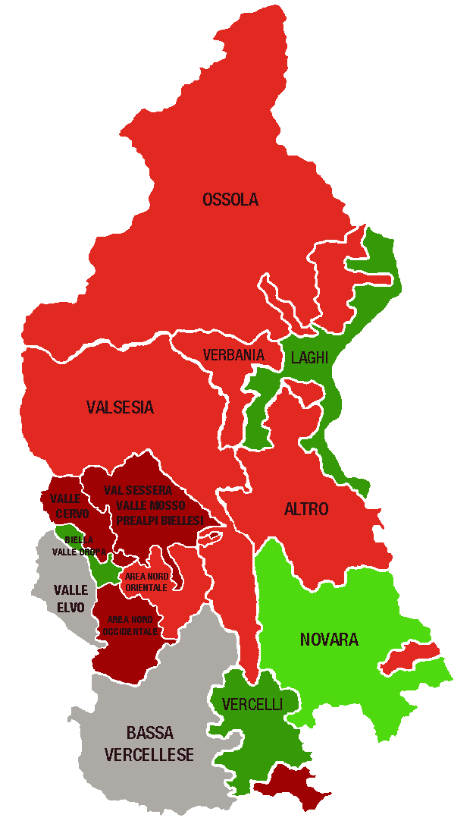
 |  |  |  | A MANO
Piemonte Nord. Indice di specializzazione del terziario per area territoriale al 30/06/2023 |  |  | DELEGAZIONI | INDICE valori
 |  |  | BIELLA | 1.00
 | Area | Indice di specializzazione | Biella, Valle Oropa | 1.25
 | PROVINCE |  | Valle Elvo | 0.76
 | Verbano Cusio Ossola | 1.04 | Valle Cervo | 0.86
 | Novara | 1.02 | Val Sessera, Valle Mosso e Prealpi Biellesi | 0.84
 | Biella | 1.00 | Area Nord Occidentale (pianura) | 0.86
 | Vercelli | 0.93 | Area Nord Orientale (pianura) | 0.94
 | DELEGAZIONI |  | NOVARA | 1.02
 | Biella, Valle Oropa | 1.25 | VCO | 1.04
 | Laghi | 1.13 | Novara | 1.07
 | Vercelli | 1.11 | Ossola | 0.95
 | Novara | 1.07 | Verbania | 0.93
 | Ossola | 0.95 | Laghi | 1.13
 | Area Nord Orientale (pianura) | 0.94 | Altro | 0.92
 | Verbania | 0.93 | VERCELLI | 0.93
 | Altro | 0.92 | Vercelli | 1.11
 | Valsesia | 0.90 | Valsesia | 0.90
 | Area Nord Occidentale (pianura) | 0.86 | Bassa vercellese | 0.79
 | Valle Cervo | 0.86 | PIEMONTE NORD | 1.00
 | Val Sessera, Valle Mosso e Prealpi Biellesi | 0.84
 | Bassa vercellese | 0.79
 | Valle Elvo | 0.76 | DELEGAZIONI | TOTALE TERZIARIO
...
 |  |  | Biella, Valle Oropa
 |  |  | Valle Elvo
 |  |  | Valle Cervo
 |  |  | Val Sessera, Valle Mosso e Prealpi Biellesi
 |  |  | Area Nord Occidentale (pianura)
 | LEGENDA | VALORE DELL'INDICE | Area Nord Orientale (pianura)
 |  | > 1,1 | Novara
 |  | DA 1 A 1,1 | Ossola
 |  | DA 0,9 A 1 | Verbania
 |  | DA 0,8 A 0,9 | Laghi
 |  | <0,8 | Altro
 |  |  | Vercelli
 |  |  | Valsesia
 |  |  | Bassa vercellese

 |  |  | PIEMONTE NORD
 |  |  |  | TOTALE TERZIARIO
...
 |  |  | Piemonte Nord

2. Rete distributiva
 |  |  |  |  |  |  |  | UNITÀ LOCALI DEL COMMERCIO PER MODALITÀ DI DISTRIBUZIONE - CONSISTENZA AL 1° SEM. 2021+V2:AB19

PIEMONTE NORD
 | Piemonte Nord
Ingrosso | 6,308
Dettaglio | 12,310
Altre attività commerciali | 2,664
...
 |  |  |  |  |  |  |  | Consistenza
Dettaglio |  | Altre attività commerciali
1° sem. 2023 | Comp. % | 1° sem. 2023 | Comp. % |  |  |  |  |  | Ingrosso | Dettaglio | Altre attività commerciali
64,018 | 54.8% | 16,455 | 14.1% |  |  |  |  | Piemonte Nord | 6,308 | 12,310 | 2,664
12,310 | 57.8% | 2,664 | 12.5%
...
2,331 | 52.6% | 599 | 13.5%
4,817 | 56.5% | 1,054 | 12.4%
2,442 | 64.4% | 432 | 11.4%
2,720 | 59.9% | 579 | 12.8%
...
 |  | Dettaglio |  |  | Altre attività commerciali
Var. ass. 22-23 | Var. % 22-23 | 1° sem. 2023 | Var. ass. 22-23 | Var. % 22-23 | 1° sem. 2023 | Var. ass. 22-23 | Var. % 22-23
-234 | -0.6% | 64,018 | -664 | -1.0% | 16,455 | 170 | 1.0%
-40 | -0.6% | 12,310 | -94 | -0.8% | 2,664 | 13 | 0.5%
...
-5 | -0.3% | 2,331 | -30 | -1.3% | 599 | 0 | -
-10 | -0.4% | 4,817 | -27 | -0.6% | 1,054 | 20 | 1.9%
-16 | -1.7% | 2,442 | -15 | -0.6% | 432 | 2 | 0.5%
-9 | -0.7% | 2,720 | -22 | -0.8% | 579 | -9 | -1.5%
...
REGIONE
 | Ingrosso | Dettaglio | Altre attività commerciali
2019 | 100 | 100 | 100
2020 | 100 | 98 | 101
2021 | 99 | 99 | 102
2022 | 98 | 97 | 103
1° sem. 2023 | 97 | 96 | 105
1° sem. 2023 | Var. ass. 19-23 | Var. % 19-23
36,402 | -1,086 | -2.9%
64,018 | -2,795 | -4.2%
16,455 | 716 | 4.5%
116,875 | -3,165 | -2.6%
...
1° sem. 2023
97
96
105

PIEMONTE NORD
 | Ingrosso | Dettaglio | Altre attività commerciali
2019 | 100 | 100 | 100
2020 | 100 | 98 | 101
2021 | 98 | 98 | 100
2022 | 96 | 95 | 101
1° sem. 2023 | 95 | 94 | 101
...
1° sem. 2023 | Var. ass. 19-23 | Var. % 19-23
6,308 | -328 | -4.9%
12,310 | -773 | -5.9%
2,664 | 39 | 1.5%
21,282 | -1,062 | -4.8%
...
1° sem. 2023
95
94
101

BIELLA
 | Ingrosso | Dettaglio | Altre attività commerciali
2019 | 100 | 100 | 100
2020 | 99 | 97 | 101
2021 | 94 | 97 | 101
2022 | 93 | 93 | 102
1° sem. 2023 | 92 | 92 | 102
...
1° sem. 2023 | Var. ass. 19-23 | Var. % 19-23
1,502 | -122 | -7.5%
2,331 | -203 | -8.0%
599 | 14 | 2.4%
4,432 | -311 | -6.6%
...
1° sem. 2023
92
92
102

NOVARA
 | Ingrosso | Dettaglio | Altre attività commerciali
2019 | 100 | 100 | 100
2020 | 101 | 98 | 99
2021 | 100 | 99 | 100
2022 | 98 | 96 | 101
1° sem. 2023 | 98 | 96 | 103
...
1° sem. 2023 | Var. ass. 19-23 | Var. % 19-23
2,651 | -61 | -2.2%
4,817 | -211 | -4.2%
1,054 | 33 | 3.2%
8,522 | -239 | -2.7%
...
1° sem. 2023
98
96
103

VERBANO CUSIO OSSOLA
 | Ingrosso | Dettaglio | Altre attività commerciali
2019 | 100 | 100 | 100
2020 | 98 | 98 | 100
2021 | 96 | 99 | 101
2022 | 93 | 96 | 99
1° sem. 2023 | 91 | 96 | 100
...
1° sem. 2023 | Var. ass. 19-23 | Var. % 19-23
916 | -89 | -8.9%
2,442 | -113 | -4.4%
432 | -1 | -0.2%
3,790 | -203 | -5.1%
...
1° sem. 2023
91
96
100
...
VERCELLI
 | Ingrosso | Dettaglio | Altre attività commerciali
2019 | 100 | 100 | 100
2020 | 99 | 98 | 103
2021 | 98 | 96 | 100
2022 | 96 | 92 | 100
1° sem. 2023 | 96 | 92 | 99
1° sem. 2023 | Var. ass. 19-23 | Var. % 19-23
1,239 | -56 | -4.3%
2,720 | -246 | -8.3%
579 | -7 | -1.2%
4,538 | -309 | -6.4%
...
1° sem. 2023
96
92
99

2. Categorie dettaglio
 |  |  |  |  |  |  |  |  |  |  | NB: NON SI POSSONO CONFRONTARE I VALORI DEL PIEMONTE NORD CON I REPORT PRECEDENTI

PIEMONTE NORD
...
 |  |  |  |  |  |  |  |  |  |  | Consistenza
Moda-Fashion |  | Casa e arredo |  | Altre attività al dettaglio
1° sem. 2023 | Comp. % | 1° sem. 2023 | Comp. % | 1° sem. 2023 | Comp. % |  |  |  |  |  |  | Alimentare | Moda-Fashion | Casa e arredo | Altre attività commerciali
13,959 | 21.8% | 5,912 | 9.2% | 26,848 | 41.9% |  |  |  |  |  | Piemonte Nord | 3,053 | 2,820 | 1,208 | 5,229
2,820 | 22.9% | 1,208 | 9.8% | 5,229 | 42.5%
...
500 | 21.5% | 255 | 10.9% | 946 | 40.6%
1,176 | 24.4% | 436 | 9.1% | 2,056 | 42.7%
589 | 24.1% | 259 | 10.6% | 1,023 | 41.9%
555 | 20.4% | 258 | 9.5% | 1,204 | 44.3%
...
 |  | Moda-Fashion |  |  | Casa e arredo |  |  | Altre attività al dettaglio
Var. ass. 22-23 | Var. % 22-23 | 1° sem. 2023 | Var. ass. 22-23 | Var. % 22-23 | 1° sem. 2023 | Var. ass. 22-23 | Var. % 22-23 | 1° sem. 2023 | Var. ass. 22-23 | Var. % 22-23
-234 | -1.3% | 13,959 | -273 | -1.9% | 5,912 | -36 | -0.6% | 26,848 | -121 | -0.4%
-42 | -1.4% | 2,820 | -42 | -1.5% | 1,208 | 4 | 0.3% | 5,229 | -14 | -0.3%
...
-16 | -2.5% | 500 | -21 | -4.0% | 255 | 5 | 2.0% | 946 | 2 | 0.2%
-7 | -0.6% | 1,176 | -11 | -0.9% | 436 | -2 | -0.5% | 2,056 | -7 | -0.3%
-5 | -0.9% | 589 | -6 | -1.0% | 259 | 0 | - | 1,023 | -4 | -0.4%
-14 | -2.0% | 555 | -4 | -0.7% | 258 | 1 | 0.4% | 1,204 | -5 | -0.4%
...
REGIONE
 | Alimentare | Moda-Fashion | Casa e arredo | Altre attività al dettaglio
2019 | 100 | 100 | 100 | 100
2020 | 99 | 98 | 98 | 99
2021 | 101 | 97 | 98 | 99
2022 | 98 | 93 | 98 | 98
1° sem. 2023 | 97 | 91 | 97 | 97
1° sem. 2023 | Var. ass. 19-23 | Var. % 19-23
17,299 | -549 | -3.1%
13,959 | -1,358 | -8.9%
5,912 | -180 | -3.0%
26,848 | -708 | -2.6%
64,018 | -2,795 | -4.2%
...
1° sem. 2023
97
91
97
97

PIEMONTE NORD
 | Alimentare | Moda-Fashion | Casa e arredo | Altre attività al dettaglio
2019 | 100 | 100 | 100 | 100
2020 | 98 | 97 | 98 | 99
2021 | 98 | 95 | 100 | 99
2022 | 95 | 90 | 99 | 97
1° sem. 2023 | 94 | 89 | 100 | 96
...
1° sem. 2023 | Var. ass. 19-23 | Var. % 19-23
3,053 | -212 | -6.5%
2,820 | -362 | -11.4%
1,208 | -3 | -0.2%
5,229 | -196 | -3.6%
12,310 | -773 | -5.9%
...
1° sem. 2023
94
89
100
96

BIELLA
 | Alimentare | Moda-Fashion | Casa e arredo | Altre attività al dettaglio
2019 | 100 | 100 | 100 | 100
2020 | 98 | 98 | 96 | 96
2021 | 96 | 97 | 95 | 98
2022 | 93 | 90 | 96 | 95
1° sem. 2023 | 91 | 86 | 98 | 95
...
1° sem. 2023 | Var. ass. 19-23 | Var. % 19-23
630 | -66 | -9.5%
500 | -80 | -13.8%
255 | -6 | -2.3%
946 | -51 | -5.1%
2,331 | -203 | -8.0%
...
1° sem. 2023
91
86
98
95

NOVARA
 | Alimentare | Moda-Fashion | Casa e arredo | Altre attività al dettaglio
2019 | 100 | 100 | 100 | 100
2020 | 98 | 96 | 99 | 100
2021 | 99 | 95 | 101 | 101
2022 | 95 | 91 | 102 | 99
1° sem. 2023 | 95 | 90 | 101 | 99
...
1° sem. 2023 | Var. ass. 19-23 | Var. % 19-23
1,149 | -63 | -5.2%
1,176 | -128 | -9.8%
436 | 6 | 1.4%
2,056 | -26 | -1.2%
4,817 | -211 | -4.2%
...
1° sem. 2023
95
90
101
99

VERBANO CUSIO OSSOLA
 | Alimentare | Moda-Fashion | Casa e arredo | Altre attività al dettaglio
2019 | 100 | 100 | 100 | 100
2020 | 98 | 98 | 101 | 98
2021 | 101 | 95 | 104 | 99
2022 | 98 | 91 | 102 | 97
1° sem. 2023 | 97 | 90 | 102 | 97
...
1° sem. 2023 | Var. ass. 19-23 | Var. % 19-23
571 | -19 | -3.2%
589 | -64 | -9.8%
259 | 4 | 1.6%
1,023 | -34 | -3.2%
2,442 | -113 | -4.4%
...
1° sem. 2023
97
90
102
97
...
VERCELLI
 | Alimentare | Moda-Fashion | Casa e arredo | Altre attività al dettaglio
2019 | 100 | 100 | 100 | 100
2020 | 98 | 97 | 96 | 99
2021 | 95 | 95 | 97 | 98
2022 | 93 | 87 | 97 | 94
1° sem. 2023 | 92 | 86 | 97 | 93
1° sem. 2023 | Var. ass. 19-23 | Var. % 19-23
703 | -64 | -8.3%
555 | -90 | -14.0%
258 | -7 | -2.6%
1,204 | -85 | -6.6%
2,720 | -246 | -8.3%
...
1° sem. 2023
92
86
97
93

2. Specializzazione
INDICE DI SPECIALIZZAZIONE DEL COMMERCIO AL 30/06/2023

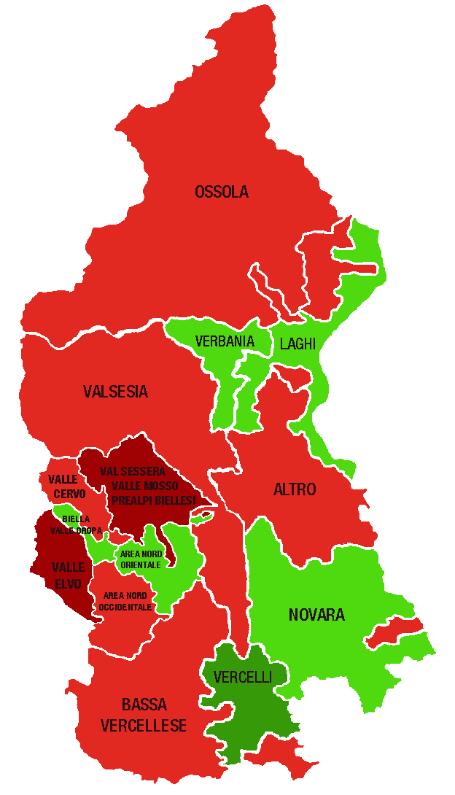
Piemonte Nord. Indice di specializzazione del commercio per area territoriale al 30/06/2023 |  |  | DELEGAZIONI | INDICE valori
 |  |  | BIELLA | 0.98
 | Area | Indice di specializzazione | Biella, Valle Oropa | 1.04
 | PROVINCE |  | Valle Elvo | 0.82
 | Vercelli | 1.05 | Valle Cervo | 0.94
 | Verbano Cusio Ossola | 1.01 | Val Sessera, Valle Mosso e Prealpi Biellesi | 0.85
 | Novara | 0.99 | Area Nord Occidentale (pianura) | 0.97
 | Biella | 0.98 | Area Nord Orientale (pianura) | 1.03
 | DELEGAZIONI |  | NOVARA | 0.99
 | Vercelli | 1.24 | VCO | 1.01
 | Laghi | 1.05 | Novara | 1.01
 | Biella, Valle Oropa | 1.04 | Ossola | 0.92
 | Area Nord Orientale (pianura) | 1.03 | Verbania | 1.01
 | Novara | 1.01 | Laghi | 1.05
 | Verbania | 1.01 | Altro | 0.95
 | Area Nord Occidentale (pianura) | 0.97 | VERCELLI | 1.05
 | Bassa vercellese | 0.96 | Vercelli | 1.24
 | Altro | 0.95 | Valsesia | 0.94
 | Valsesia | 0.94 | Bassa vercellese | 0.96
 | Valle Cervo | 0.94 | PIEMONTE NORD | 1.00
 | Ossola | 0.92
 | Val Sessera, Valle Mosso e Prealpi Biellesi | 0.85
 | Valle Elvo | 0.82 | DELEGAZIONI | TOTALE COMMERCIO
...
 |  |  | Biella, Valle Oropa
 |  |  | Valle Elvo
 |  |  | Valle Cervo
 |  |  | Val Sessera, Valle Mosso e Prealpi Biellesi
 |  |  | Area Nord Occidentale (pianura)
 | LEGENDA | VALORE DELL'INDICE | Area Nord Orientale (pianura)
 |  | > 1,1 | Novara
 |  | DA 1 A 1,1 | Ossola
 |  | DA 0,9 A 1 | Verbania
 |  | DA 0,8 A 0,9 | Laghi
 |  | <0,8 | Altro
 |  |  | Vercelli
 |  |  | Valsesia
 |  |  | Bassa vercellese

 |  |  | PIEMONTE NORD
 |  |  |  | TOTALE COMMERCIO
...
 |  |  | Piemonte Nord

 |  |  | CLASSIFICA
...

3. Servizio turistico
 |  |  |  |  |  |  |  | NB: NON SI POSSONO CONFRONTARE I VALORI DEL PIEMONTE NORD CON I REPORT PRECEDENTI

PIEMONTE NORD
 | Piemonte Nord
Alberghi e strutture ricettive | 959
Bar e attività di ristorazione | 6,272
Altre attività turistiche | 1,657
...
 |  |  |  |  |  |  |  | Consistenza
Bar e attività di ristorazione |  | Altre attività turistiche
1° sem. 2023 | Comp. % | 1° sem. 2023 | Comp. % |  |  |  |  |  | Alberghi e strutture ricettive | Bar e attività di ristorazione | Altre attività turistiche
30,839 | 71.1% | 8,802 | 20.3% |  |  |  |  | Piemonte Nord | 959 | 6,272 | 1,657
6,272 | 70.6% | 1,657 | 18.6%
...
1,139 | 74.0% | 301 | 19.5%
2,404 | 71.8% | 721 | 21.5%
1,569 | 65.8% | 330 | 13.8%
1,160 | 72.0% | 305 | 18.9%
...
 |  | Bar e attività di ristorazione |  |  | Altre attività turistiche
Var. ass. 22-23 | Var. % 22-23 | 1° sem. 2023 | Var. ass. 22-23 | Var. % 22-23 | 1° sem. 2023 | Var. ass. 22-23 | Var. % 22-23
98 | 2.7% | 30,839 | -19 | -0.1% | 8,802 | 93 | 1.1%
40 | 4.4% | 6,272 | 49 | 0.8% | 1,657 | 9 | 0.5%
...
3 | 3.1% | 1,139 | 7 | 0.6% | 301 | -1 | -0.3%
2 | 0.9% | 2,404 | 28 | 1.2% | 721 | 9 | 1.3%
28 | 6.1% | 1,569 | 21 | 1.4% | 330 | -1 | -0.3%
7 | 5.0% | 1,160 | -7 | -0.6% | 305 | 2 | 0.7%
...
REGIONE
 | Alberghi e strutture ricettive | Bar e attività di ristorazione | Altre attività turistiche
2019 | 100 | 100 | 100
2020 | 100 | 101 | 100
2021 | 103 | 102 | 101
2022 | 107 | 101 | 103
1° sem. 2023 | 110 | 100 | 104
1° sem. 2023 | Var. ass. 19-23 | Var. % 19-23
3,729 | 351 | 10.4%
30,839 | 152 | 0.5%
8,802 | 371 | 4.4%
43,370 | 874 | 2.1%
...
1° sem. 2023
110
100
104

PIEMONTE NORD
 | Alberghi e strutture ricettive | Bar e attività di ristorazione | Altre attività turistiche
2019 | 100 | 100 | 100
2020 | 101 | 101 | 99
2021 | 104 | 100 | 100
2022 | 106 | 99 | 100
1° sem. 2023 | 111 | 100 | 100
...
1° sem. 2023 | Var. ass. 19-23 | Var. % 19-23
959 | 93 | 10.7%
6,272 | -19 | -0.3%
1,657 | 5 | 0.3%
8,888 | 79 | 0.9%
...
1° sem. 2023
111
100
100

BIELLA
 | Alberghi e strutture ricettive | Bar e attività di ristorazione | Altre attività turistiche
2019 | 100 | 100 | 100
2020 | 100 | 101 | 101
2021 | 110 | 100 | 102
2022 | 111 | 98 | 100
1° sem. 2023 | 115 | 98 | 99
...
1° sem. 2023 | Var. ass. 19-23 | Var. % 19-23
100 | 13 | 14.9%
1,139 | -18 | -1.6%
301 | -2 | -0.7%
1,540 | -7 | -0.5%
...
1° sem. 2023
115
98
99

NOVARA
 | Alberghi e strutture ricettive | Bar e attività di ristorazione | Altre attività turistiche
2019 | 100 | 100 | 100
2020 | 101 | 101 | 99
2021 | 105 | 101 | 100
2022 | 106 | 100 | 103
1° sem. 2023 | 107 | 102 | 104
...
1° sem. 2023 | Var. ass. 19-23 | Var. % 19-23
225 | 14 | 6.6%
2,404 | 36 | 1.5%
721 | 28 | 4.0%
3,350 | 78 | 2.4%
...
1° sem. 2023
107
102
104

VERBANO CUSIO OSSOLA
 | Alberghi e strutture ricettive | Bar e attività di ristorazione | Altre attività turistiche
2019 | 100 | 100 | 100
2020 | 100 | 101 | 98
2021 | 103 | 101 | 99
2022 | 106 | 99 | 99
1° sem. 2023 | 112 | 100 | 98
...
1° sem. 2023 | Var. ass. 19-23 | Var. % 19-23
487 | 54 | 12.5%
1,569 | 4 | 0.3%
330 | -6 | -1.8%
2,386 | 52 | 2.2%
...
1° sem. 2023
112
100
98
...
VERCELLI
 | Alberghi e strutture ricettive | Bar e attività di ristorazione | Altre attività turistiche
2019 | 100 | 100 | 100
2020 | 103 | 100 | 98
2021 | 101 | 99 | 97
2022 | 104 | 97 | 95
1° sem. 2023 | 109 | 97 | 95
1° sem. 2023 | Var. ass. 19-23 | Var. % 19-23
147 | 12 | 8.9%
1,160 | -41 | -3.4%
305 | -15 | -4.7%
1,612 | -44 | -2.7%
...
1° sem. 2023
109
97
95

3. Specializzazione
INDICE DI SPECIALIZZAZIONE DEL TURISMO AL 30/06/2023

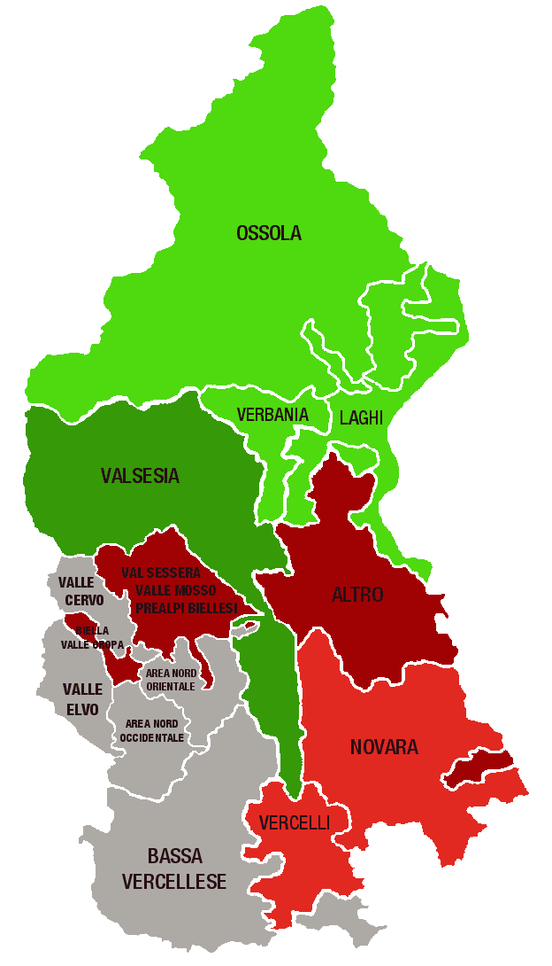
Piemonte Nord. Indice di specializzazione del turismo per area territoriale al 30/06/2023 |  |  | DELEGAZIONI | INDICE valori
 |  |  | BIELLA | 0.81
 | Area | Indice di specializzazione | Biella, Valle Oropa | 0.89
 | PROVINCE |  | Valle Elvo | 0.66
 | Verbano Cusio Ossola | 1.52 | Valle Cervo | 0.79
 | Novara | 0.93 | Val Sessera, Valle Mosso e Prealpi Biellesi | 0.81
 | Vercelli | 0.89 | Area Nord Occidentale (pianura) | 0.78
 | Biella | 0.81 | Area Nord Orientale (pianura) | 0.79
 | DELEGAZIONI |  | NOVARA | 0.93
 | Laghi | 1.59 | VCO | 1.52
 | Ossola | 1.44 | Novara | 0.90
 | Verbania | 1.11 | Ossola | 1.44
 | Valsesia | 1.03 | Verbania | 1.11
 | Vercelli | 0.93 | Laghi | 1.59
 | Novara | 0.90 | Altro | 0.82
 | Biella, Valle Oropa | 0.89 | VERCELLI | 0.89
 | Altro | 0.82 | Vercelli | 0.93
 | Val Sessera, Valle Mosso e Prealpi Biellesi | 0.81 | Valsesia | 1.03
 | Area Nord Orientale (pianura) | 0.79 | Bassa vercellese | 0.73
 | Valle Cervo | 0.79 | PIEMONTE NORD | 1.00
 | Area Nord Occidentale (pianura) | 0.78
 | Bassa vercellese | 0.73
 | Valle Elvo | 0.66 | DELEGAZIONI | TOTALE TURISMO
...
 |  |  | Biella, Valle Oropa
 |  |  | Valle Elvo
 |  |  | Valle Cervo
 |  |  | Val Sessera, Valle Mosso e Prealpi Biellesi
 |  |  | Area Nord Occidentale (pianura)
 | LEGENDA | VALORE DELL'INDICE | Area Nord Orientale (pianura)
 |  | > 1,1 | Novara
 |  | DA 1 A 1,1 | Ossola
 |  | DA 0,9 A 1 | Verbania
 |  | DA 0,8 A 0,9 | Laghi
 |  | <0,8 | Altro
 |  |  | Vercelli
 |  |  | Valsesia
 |  |  | Bassa vercellese

 |  |  | PIEMONTE NORD
 |  |  |  | TOTALE TURISMO
...
 |  |  | Piemonte Nord
...

4. Tipologia clientela
 |  |  |  |  |  |  |  | NB: NON SI POSSONO CONFRONTARE I VALORI DEL PIEMONTE NORD CON I REPORT PRECEDENTI

PIEMONTE NORD
 | Piemonte Nord
Servizi alle imprese | 6,930
Servizi alla persona | 6,129
Altre attività di servizi | 10,954
...
 |  |  |  |  |  |  |  | Consistenza
Servizi alla persona |  | Altre attività di servizi
1° sem. 2023 | Comp. % | 1° sem. 2023 | Comp. % |  |  |  |  |  | Servizi alle imprese | Servizi alla persona | Altre attività di servizi
33,977 | 23.7% | 62,025 | 43.3% |  |  |  |  | Piemonte Nord | 6,930 | 6,129 | 10,954
6,129 | 25.5% | 10,954 | 45.6%
...
1,178 | 21.1% | 2,999 | 53.6%
2,599 | 24.7% | 4,433 | 42.2%
1,139 | 30.2% | 1,732 | 46.0%
1,213 | 29.3% | 1,790 | 43.2%
...
 |  | Servizi alla persona |  |  | Altre attività di servizi
Var. ass. 22-23 | Var. % 22-23 | 1° sem. 2023 | Var. ass. 22-23 | Var. % 22-23 | 1° sem. 2023 | Var. ass. 22-23 | Var. % 22-23
709 | 1.5% | 33,977 | 182 | 0.5% | 62,025 | 372 | 0.6%
60 | 0.9% | 6,129 | 45 | 0.7% | 10,954 | 77 | 0.7%
...
19 | 1.4% | 1,178 | -10 | -0.8% | 2,999 | -5 | -0.2%
9 | 0.3% | 2,599 | 34 | 1.3% | 4,433 | 41 | 0.9%
13 | 1.5% | 1,139 | 15 | 1.3% | 1,732 | 22 | 1.3%
19 | 1.7% | 1,213 | 6 | 1.3% | 1,790 | 19 | 1.1%
...
REGIONE
 | Servizi alle imprese | Servizi alla persona | Altre attività di servizi
2019 | 100 | 100 | 100
2020 | 101 | 101 | 100
2021 | 105 | 102 | 101
2022 | 108 | 104 | 102
1° sem. 2023 | 109 | 105 | 102
1° sem. 2023 | Var. ass. 19-23 | Var. % 19-23
47,393 | 4,076 | 9.4%
33,977 | 1,469 | 4.5%
62,025 | 1,298 | 2.1%
143,395 | 6,843 | 5.0%
...
1° sem. 2023
109
105
102

PIEMONTE NORD
 | Servizi alle imprese | Servizi alla persona | Altre attività di servizi
2019 | 100 | 100 | 100
2020 | 101 | 100 | 100
2021 | 104 | 101 | 100
2022 | 106 | 102 | 100
1° sem. 2023 | 107 | 102 | 101
...
1° sem. 2023 | Var. ass. 19-23 | Var. % 19-23
6,930 | 447 | 6.9%
6,129 | 138 | 2.3%
10,954 | 114 | 1.1%
24,013 | 699 | 3.0%
...
1° sem. 2023
107
102
101

BIELLA
 | Servizi alle imprese | Servizi alla persona | Altre attività di servizi
2019 | 100 | 100 | 100
2020 | 100 | 99 | 99
2021 | 104 | 101 | 98
2022 | 104 | 99 | 98
1° sem. 2023 | 106 | 98 | 98
...
1° sem. 2023 | Var. ass. 19-23 | Var. % 19-23
1,418 | 77 | 5.7%
1,178 | -22 | -1.8%
2,999 | -76 | -2.5%
5,595 | -21 | -0.4%
...
1° sem. 2023
106
98
98

NOVARA
 | Servizi alle imprese | Servizi alla persona | Altre attività di servizi
2019 | 100 | 100 | 100
2020 | 102 | 100 | 100
2021 | 105 | 101 | 102
2022 | 107 | 103 | 103
1° sem. 2023 | 107 | 104 | 104
...
1° sem. 2023 | Var. ass. 19-23 | Var. % 19-23
3,470 | 228 | 7.0%
2,599 | 103 | 4.1%
4,433 | 154 | 3.6%
10,502 | 485 | 4.8%
...
1° sem. 2023
107
104
104

VERBANO CUSIO OSSOLA
 | Servizi alle imprese | Servizi alla persona | Altre attività di servizi
2019 | 100 | 100 | 100
2020 | 102 | 100 | 101
2021 | 104 | 101 | 101
2022 | 107 | 103 | 101
1° sem. 2023 | 108 | 105 | 102
...
1° sem. 2023 | Var. ass. 19-23 | Var. % 19-23
898 | 70 | 8.5%
1,139 | 51 | 4.7%
1,732 | 37 | 2.2%
3,769 | 158 | 4.4%
...
1° sem. 2023
108
105
102
...
VERCELLI
 | Servizi alle imprese | Servizi alla persona | Altre attività di servizi
2019 | 100 | 100 | 100
2020 | 100 | 99 | 100
2021 | 104 | 100 | 100
2022 | 105 | 100 | 99
1° sem. 2023 | 107 | 100 | 100
1° sem. 2023 | Var. ass. 19-23 | Var. % 19-23
1,144 | 72 | 6.7%
1,213 | 6 | 0.5%
1,790 | -1 | -0.1%
4,147 | 77 | 1.9%
...
1° sem. 2023
107
100
100

4. Specializzazione
INDICE DI SPECIALIZZAZIONE DEI SERVIZI AL 30/06/2023

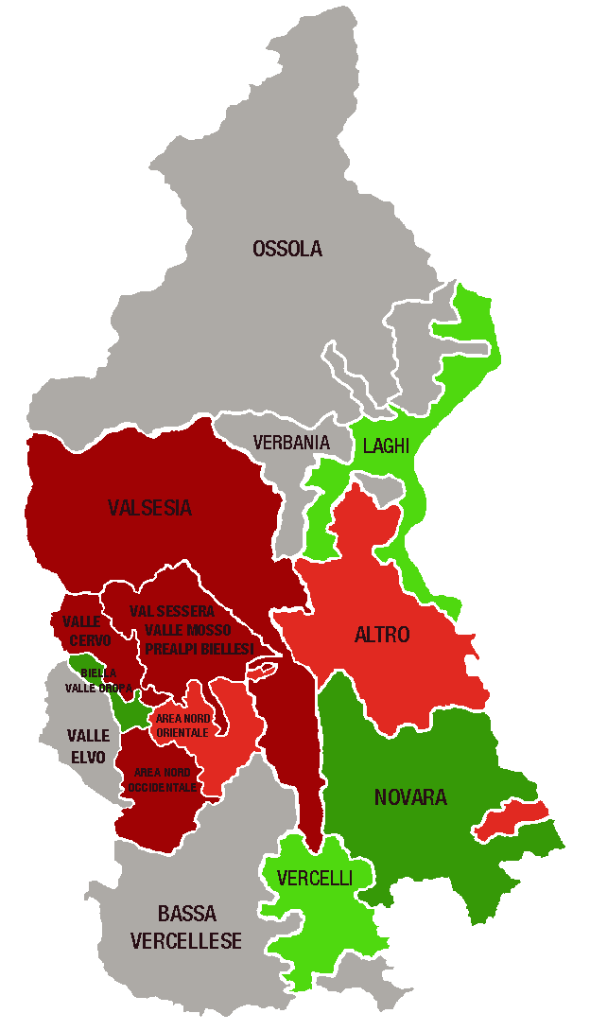
Piemonte Nord. Indice di specializzazione dei servizi per area territoriale al 30/06/2023 |  |  | DELEGAZIONI | INDICE valori
 |  |  | BIELLA | 1.09
 | Area | Indice di specializzazione | Biella, Valle Oropa | 1.57
 | PROVINCE |  | Valle Elvo | 0.74
 | Biella | 1.09 | Valle Cervo | 0.82
 | Novara | 1.08 | Val Sessera, Valle Mosso e Prealpi Biellesi | 0.84
 | Verbano Cusio Ossola | 0.89 | Area Nord Occidentale (pianura) | 0.80
 | Vercelli | 0.85 | Area Nord Orientale (pianura) | 0.92
 | DELEGAZIONI |  | NOVARA | 1.08
 | Biella, Valle Oropa | 1.57 | VCO | 0.89
 | Novara | 1.19 | Novara | 1.19
 | Vercelli | 1.07 | Ossola | 0.79
 | Laghi | 1.04 | Verbania | 0.79
 | Altro | 0.93 | Laghi | 1.04
 | Area Nord Orientale (pianura) | 0.92 | Altro | 0.93
 | Val Sessera, Valle Mosso e Prealpi Biellesi | 0.84 | VERCELLI | 0.85
 | Valle Cervo | 0.82 | Vercelli | 1.07
 | Valsesia | 0.81 | Valsesia | 0.81
 | Area Nord Occidentale (pianura) | 0.80 | Bassa vercellese | 0.67
 | Ossola | 0.79 | PIEMONTE NORD | 1.00
 | Verbania | 0.79
 | Valle Elvo | 0.74
 | Bassa vercellese | 0.67 | DELEGAZIONI | TOTALE SERVIZI
...
 |  |  | Biella, Valle Oropa
 |  |  | Valle Elvo
 |  |  | Valle Cervo
 |  |  | Val Sessera, Valle Mosso e Prealpi Biellesi
 |  |  | Area Nord Occidentale (pianura)
 | LEGENDA | VALORE DELL'INDICE | Area Nord Orientale (pianura)
 |  | > 1,1 | Novara
 |  | DA 1 A 1,1 | Ossola
 |  | DA 0,9 A 1 | Verbania
 |  | DA 0,8 A 0,9 | Laghi
 |  | <0,8 | Altro
 |  |  | Vercelli
 |  |  | Valsesia
 |  |  | Bassa vercellese

 |  |  | PIEMONTE NORD
 |  |  |  | TOTALE SERVIZI
...
 |  |  | Piemonte Nord

